SISTEMA_CLIMATIZACIONAA
 | REPORTE FOTOGRÁFICO - Sistema de Climatización A/A
Nombre de la Estacion: | LA HUERTA
Nombre de Localidad: | QUILMANA
Fecha: | 11/06/2026 - 11/06/2026
Direccion: | AH SECTOR III LA HUERTA MZ U2 LOT 10 - QUILMANA -CAÑETE -LIMA
ID site: | LI4814
CRQ: | CRQ000000081365
Sticker Año mantenimiento |  |  | Letrero de Localidad beneficiaria o GPS
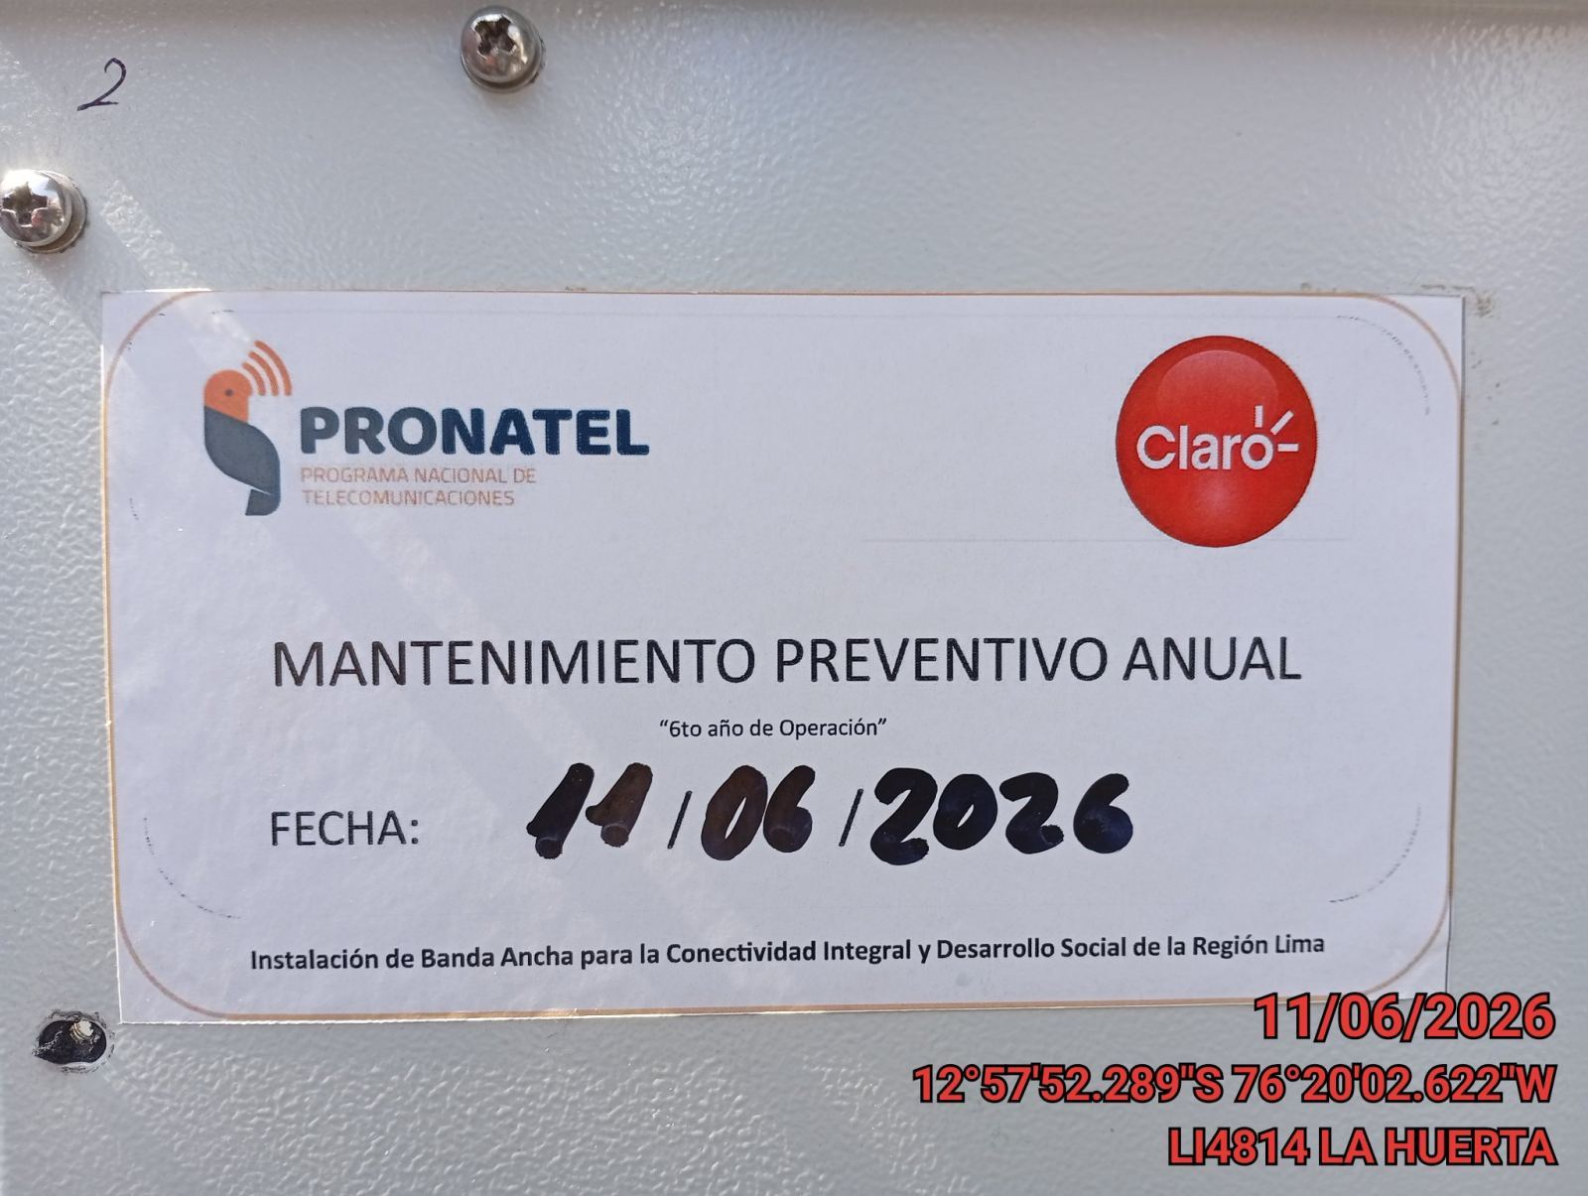 |  |  | 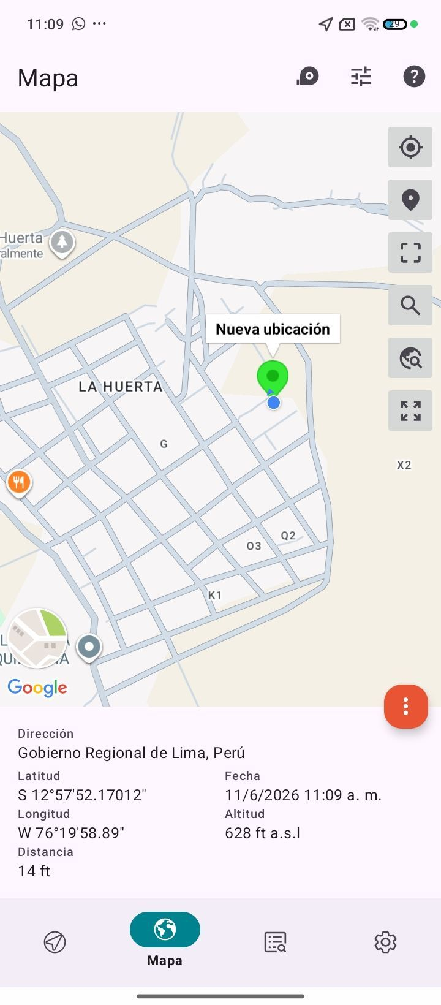

VERIFICACION DE PARAMETROS DE OPERACION: TEMPERATURA [°C]
ANTES |  | DURANTE |  | DESPUES
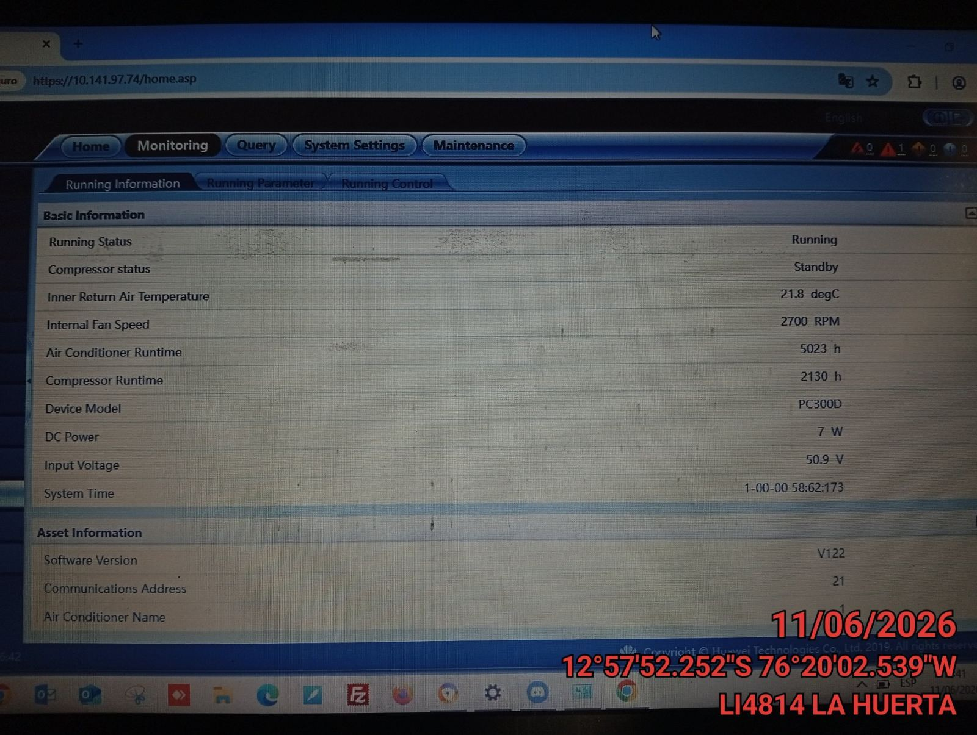 |  | 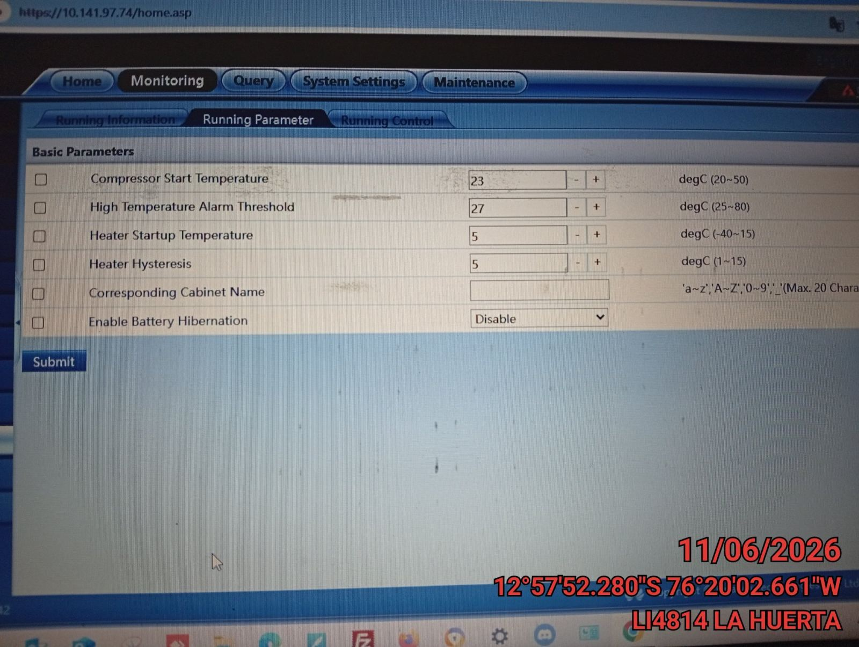 |  | 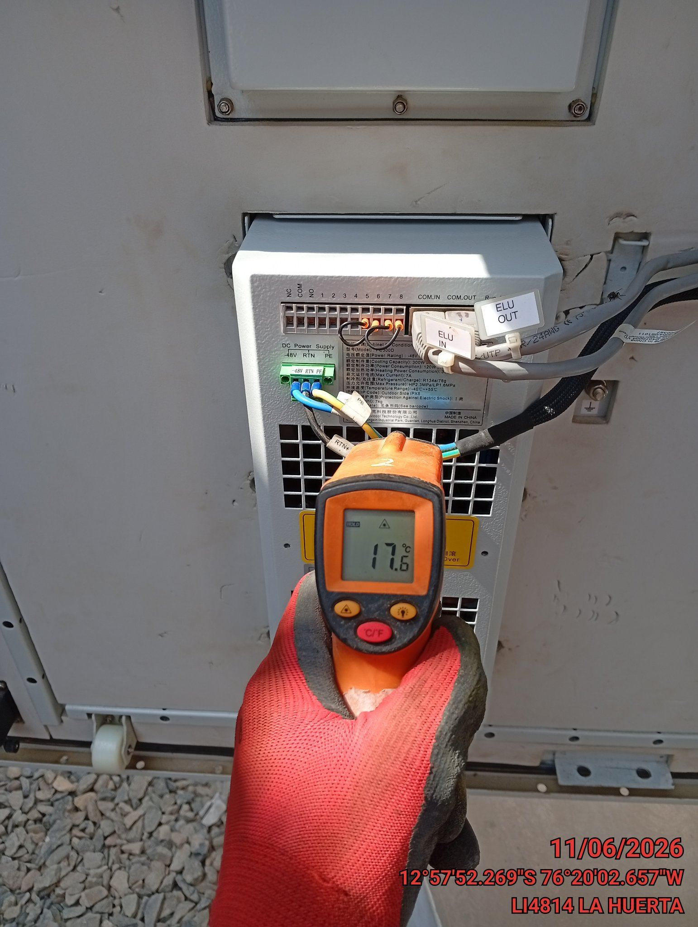

LIMPIEZA DE MOTOR DEL CONDENSADOR
ANTES |  | DURANTE |  | DESPUES
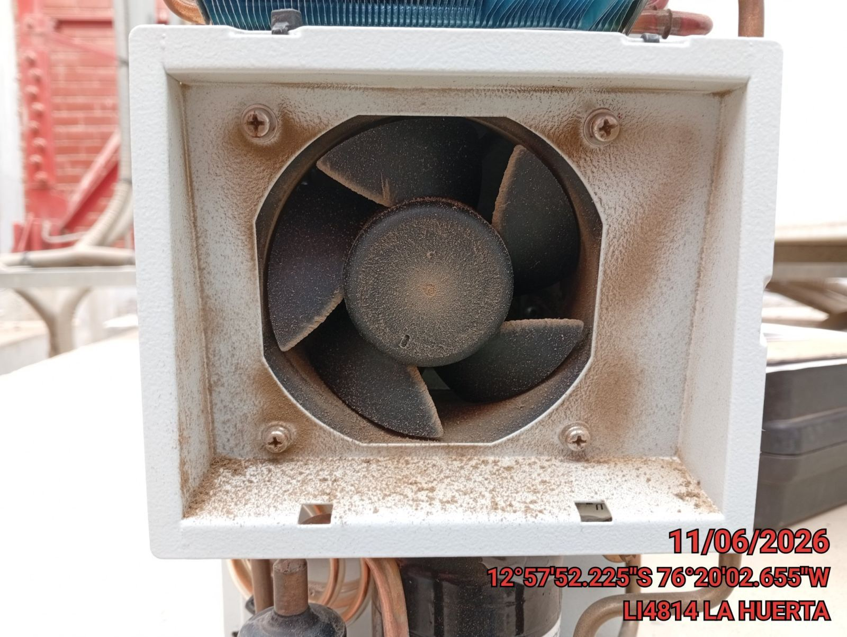 |  | 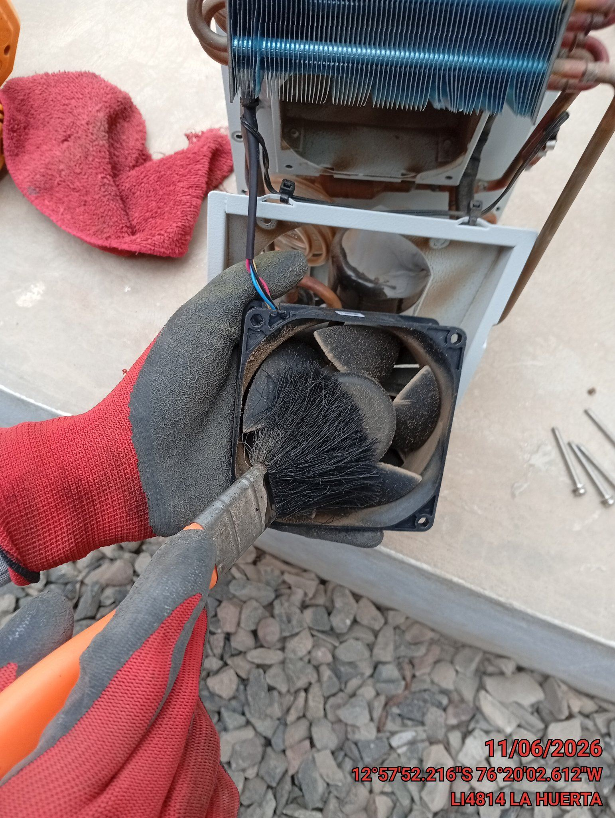 |  | 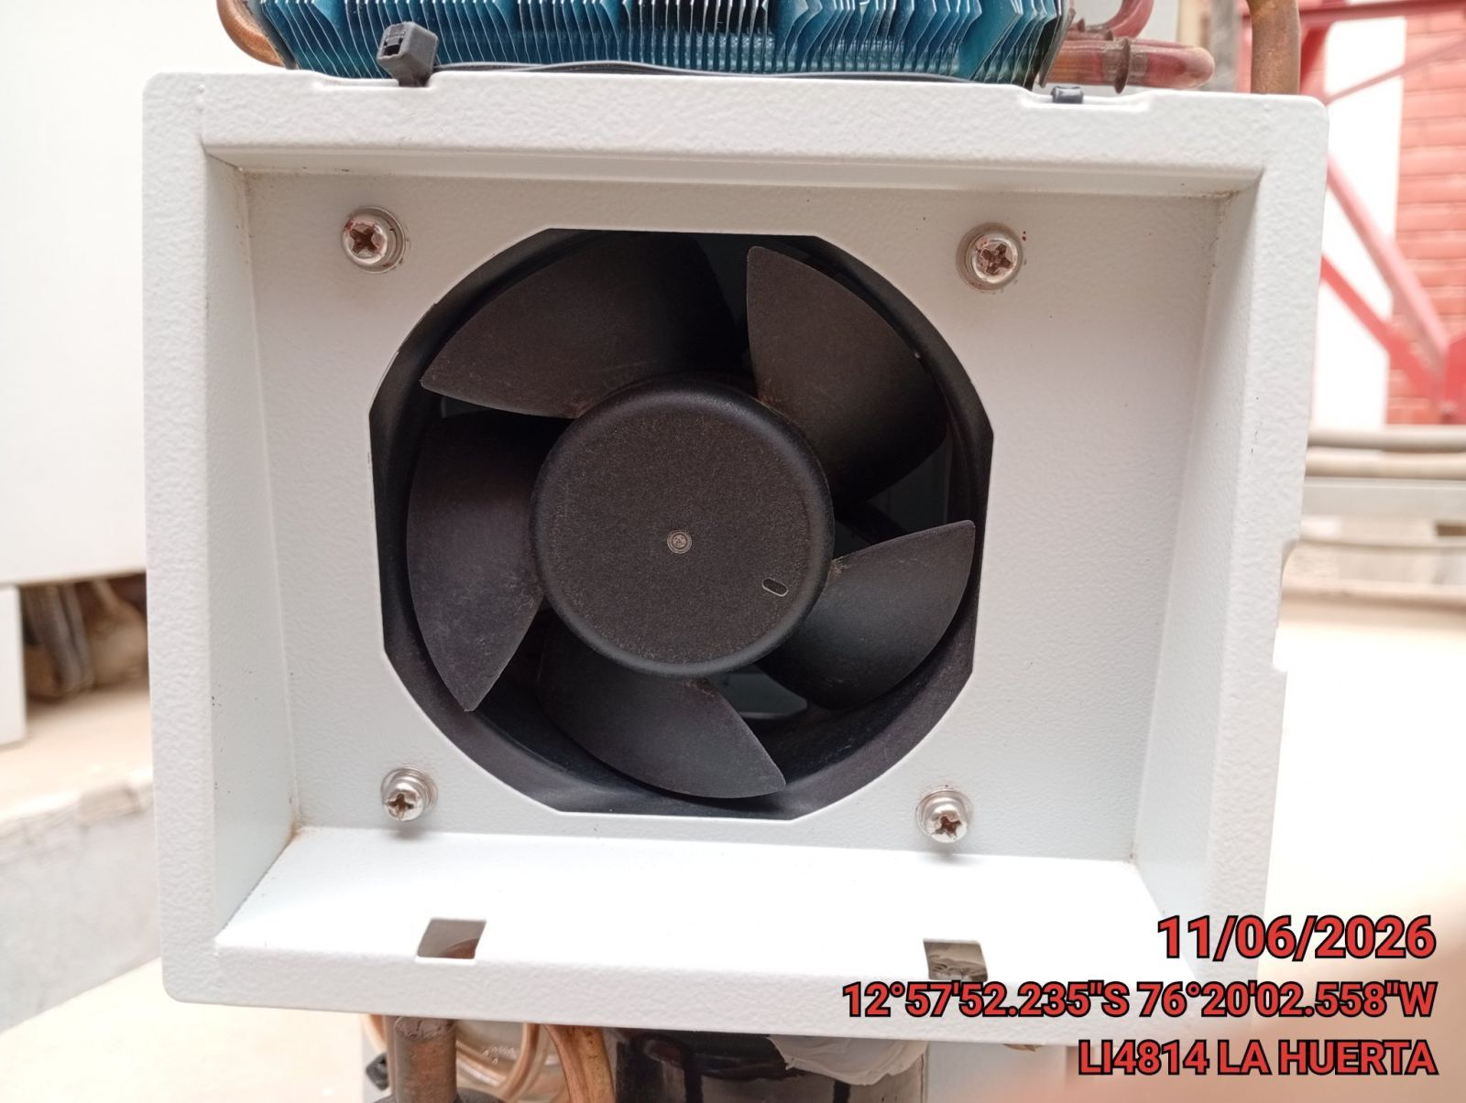

LIMPIEZA DE SERPENTIN DEL CONDENSADOR
ANTES |  | DURANTE |  | DESPUES
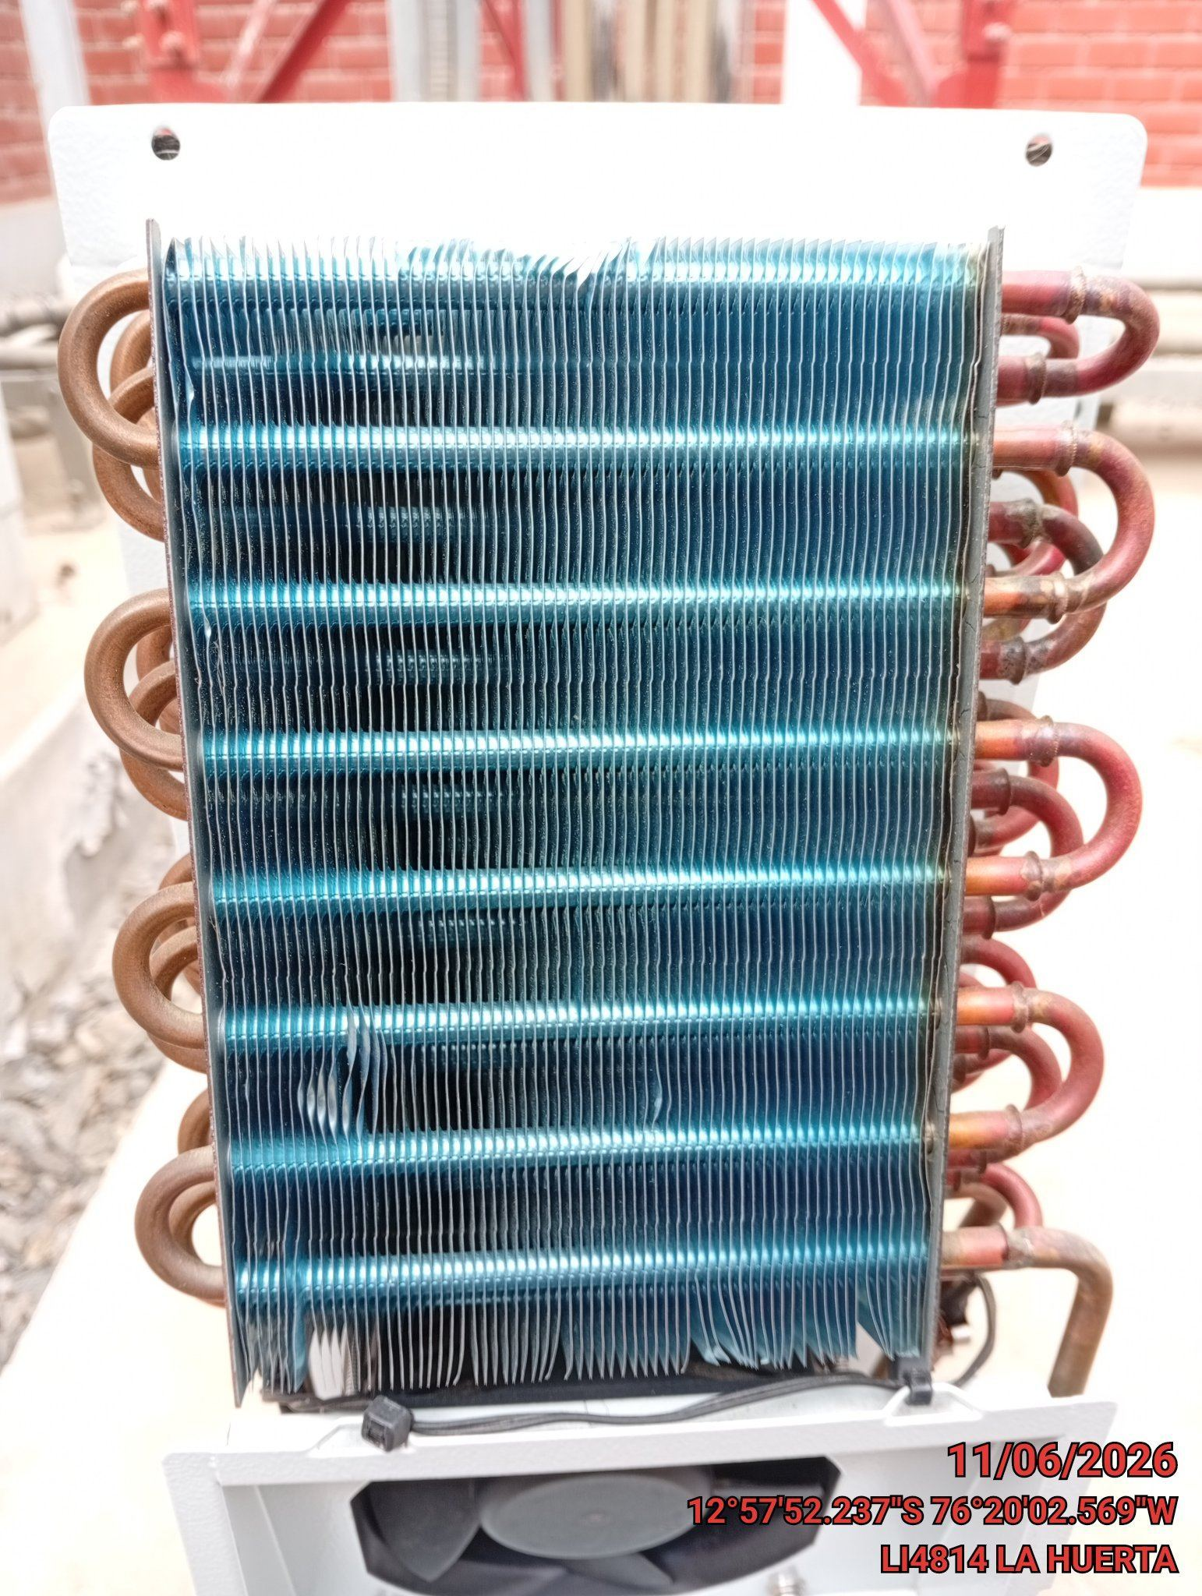 |  | 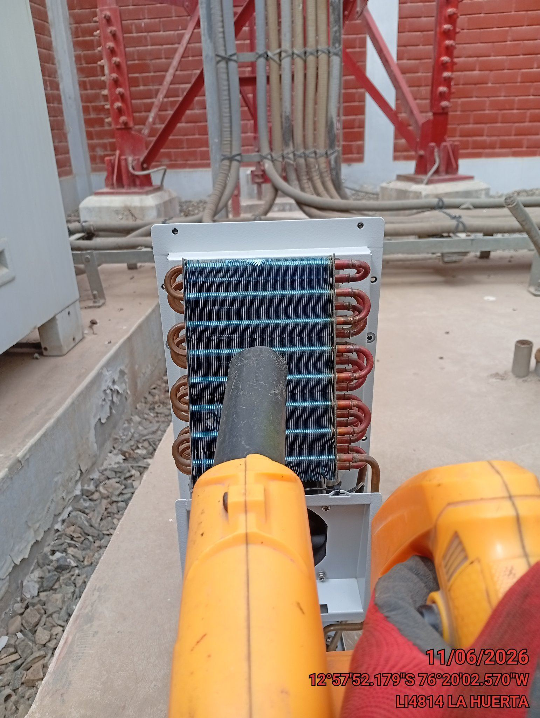 |  | 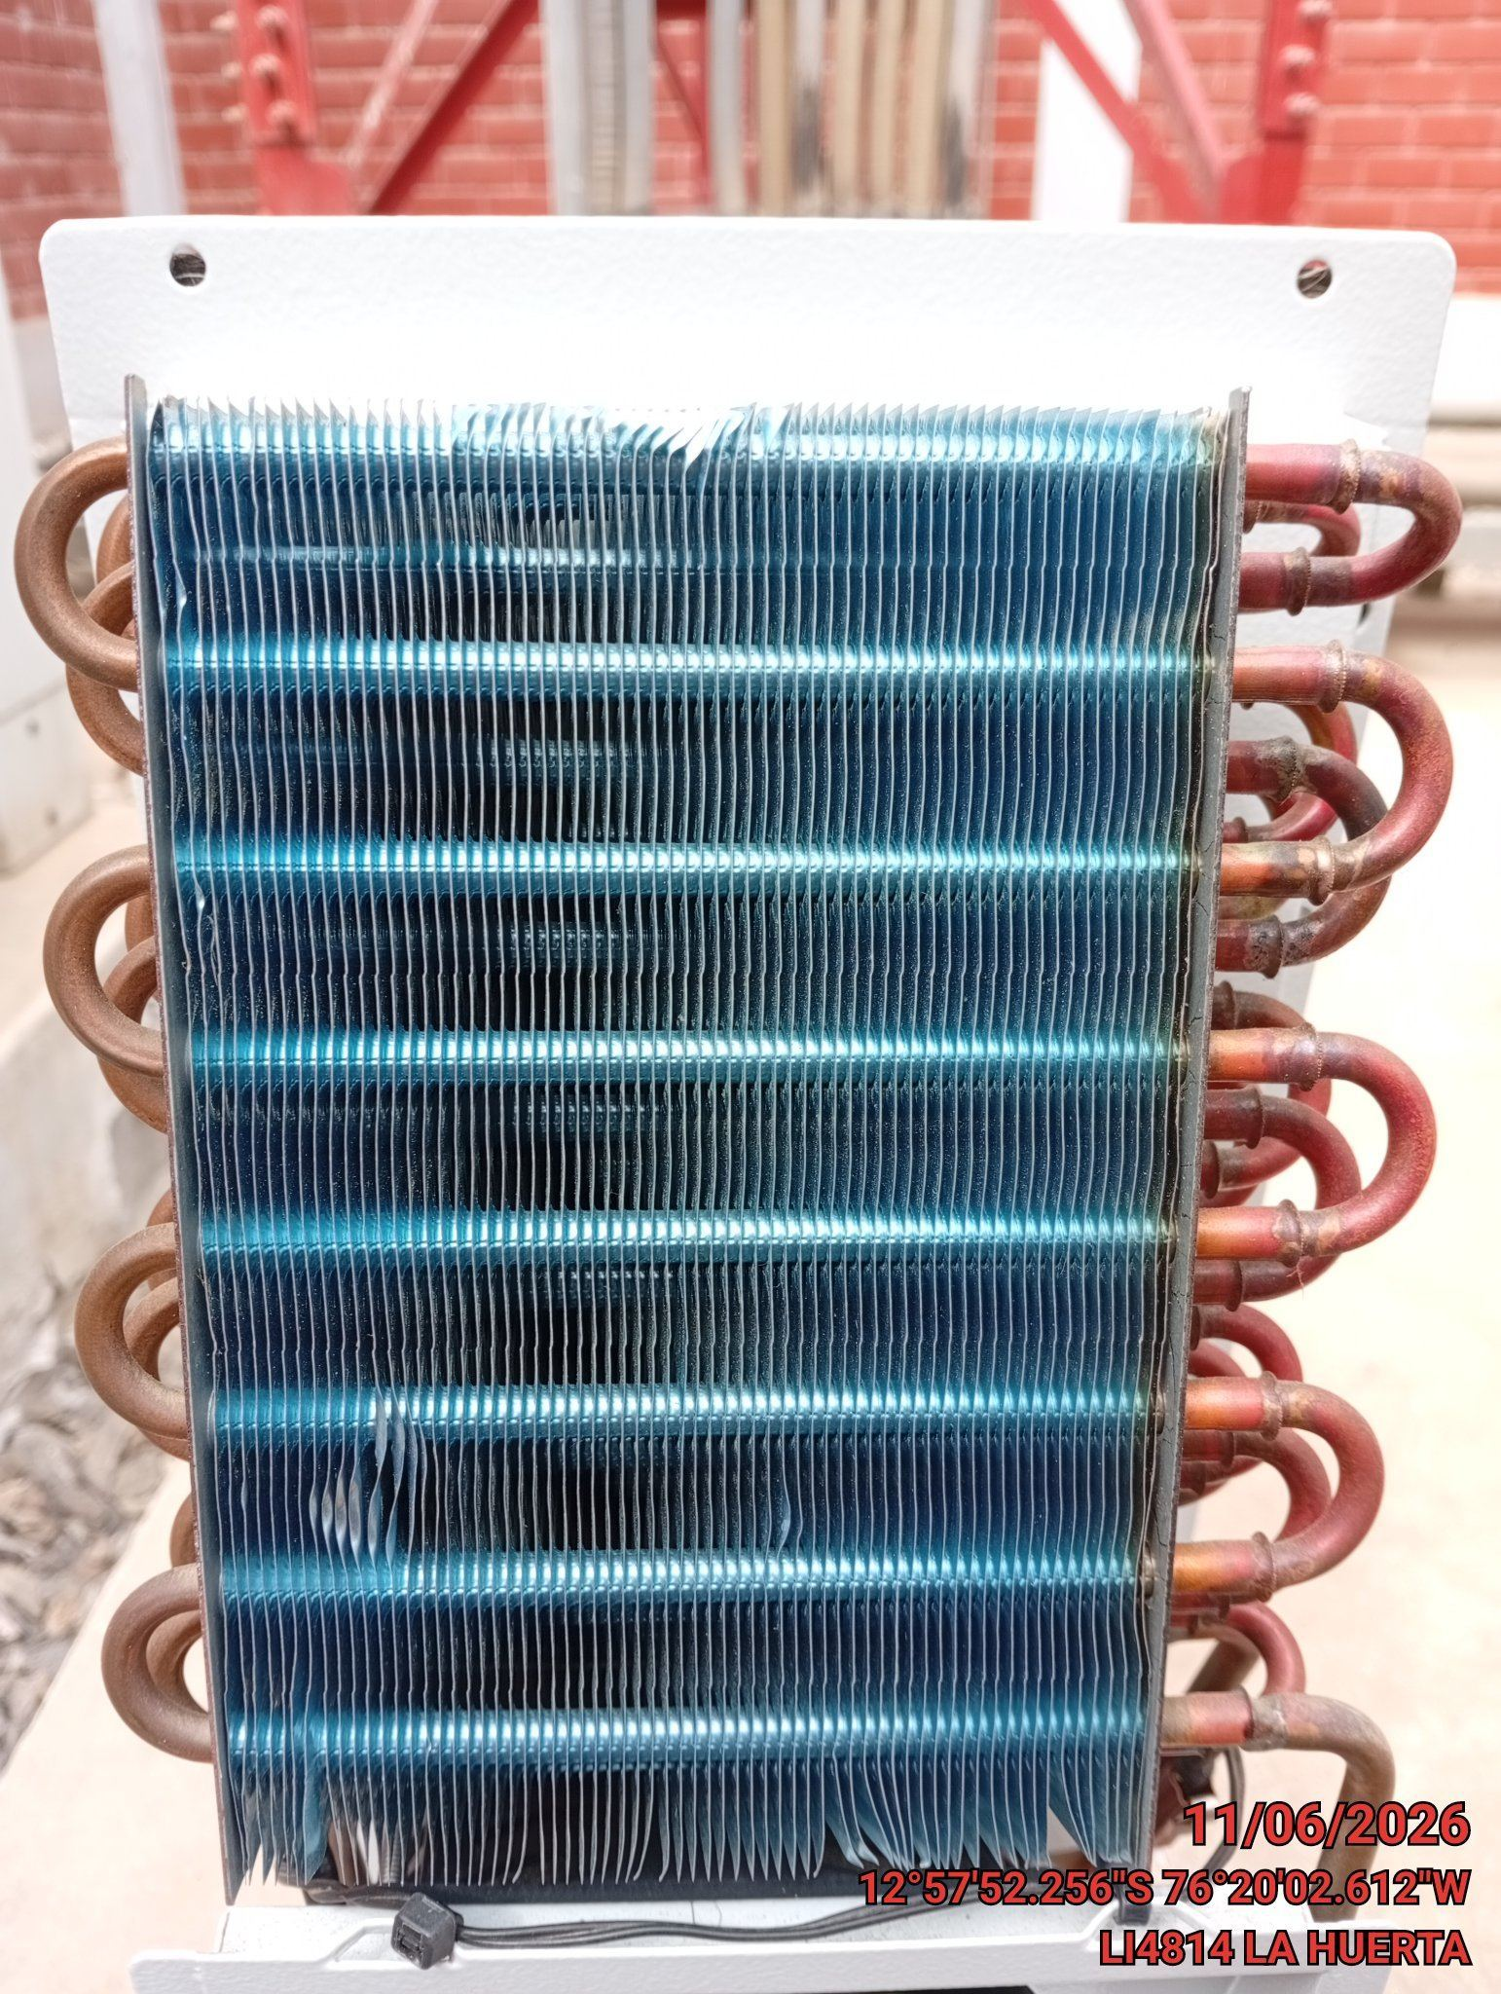

REVISION DE TARJETAS DE CONTROL
ANTES |  | DURANTE |  | DESPUES
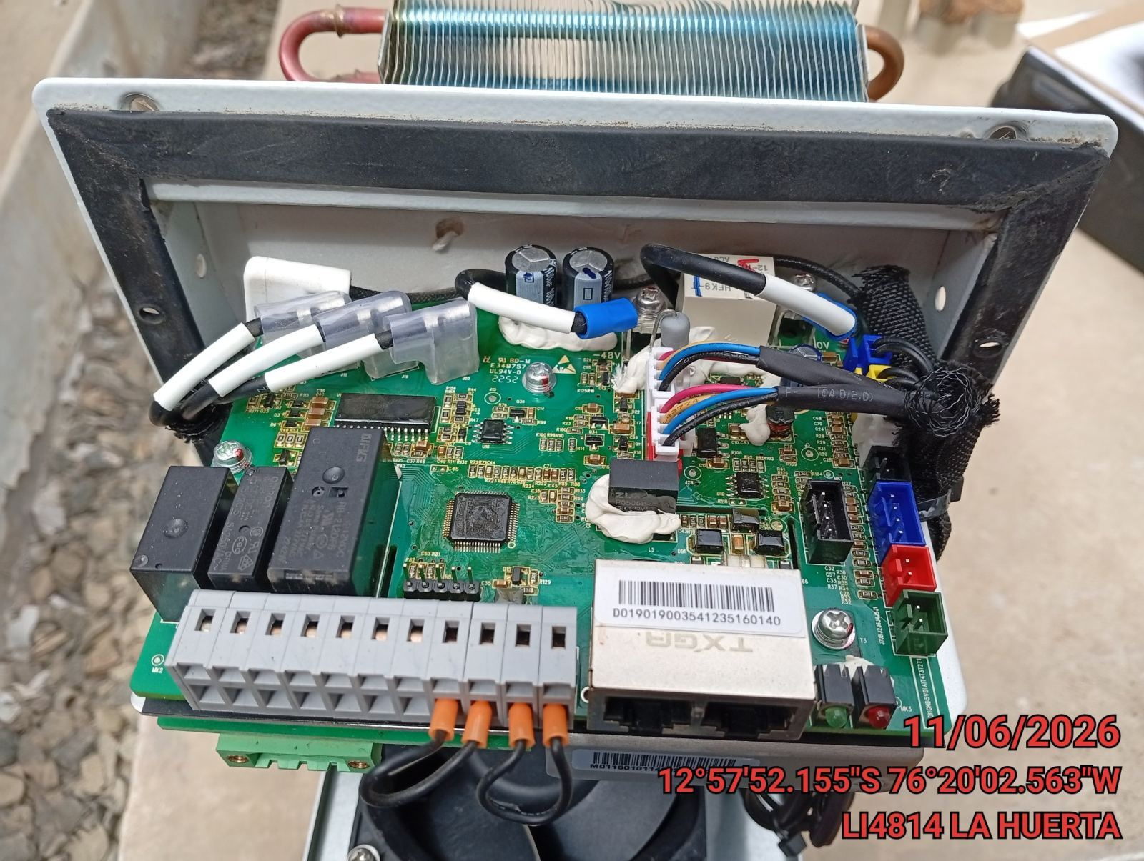 |  | 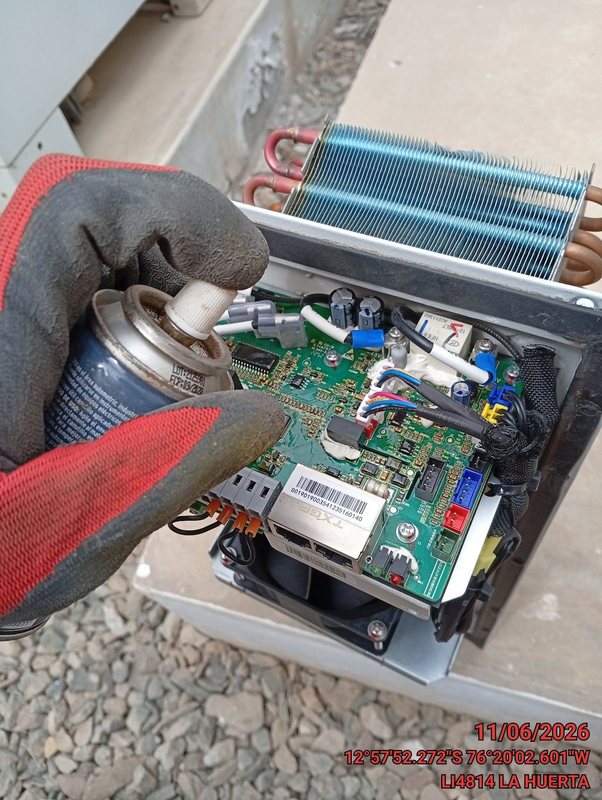 |  | 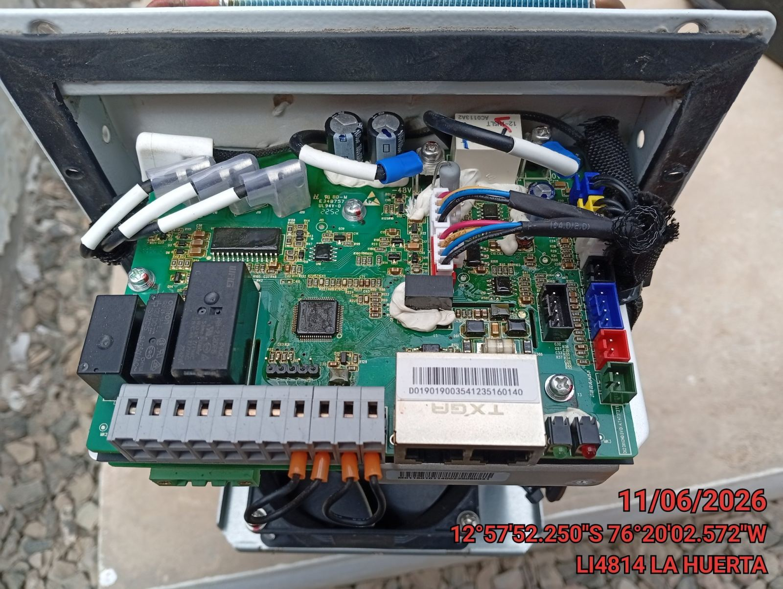

REVISION DE COMPRESOR Y RESISTENCIA ELECTRICA
ANTES |  | DURANTE |  | DESPUES
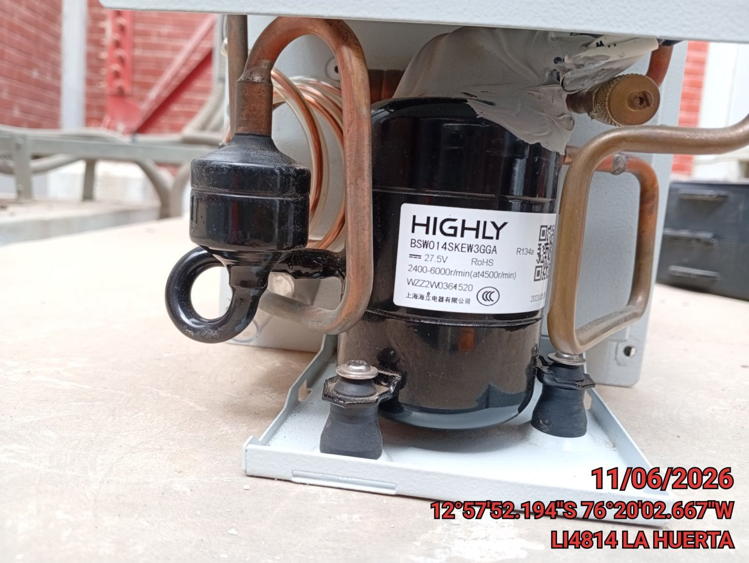 |  | 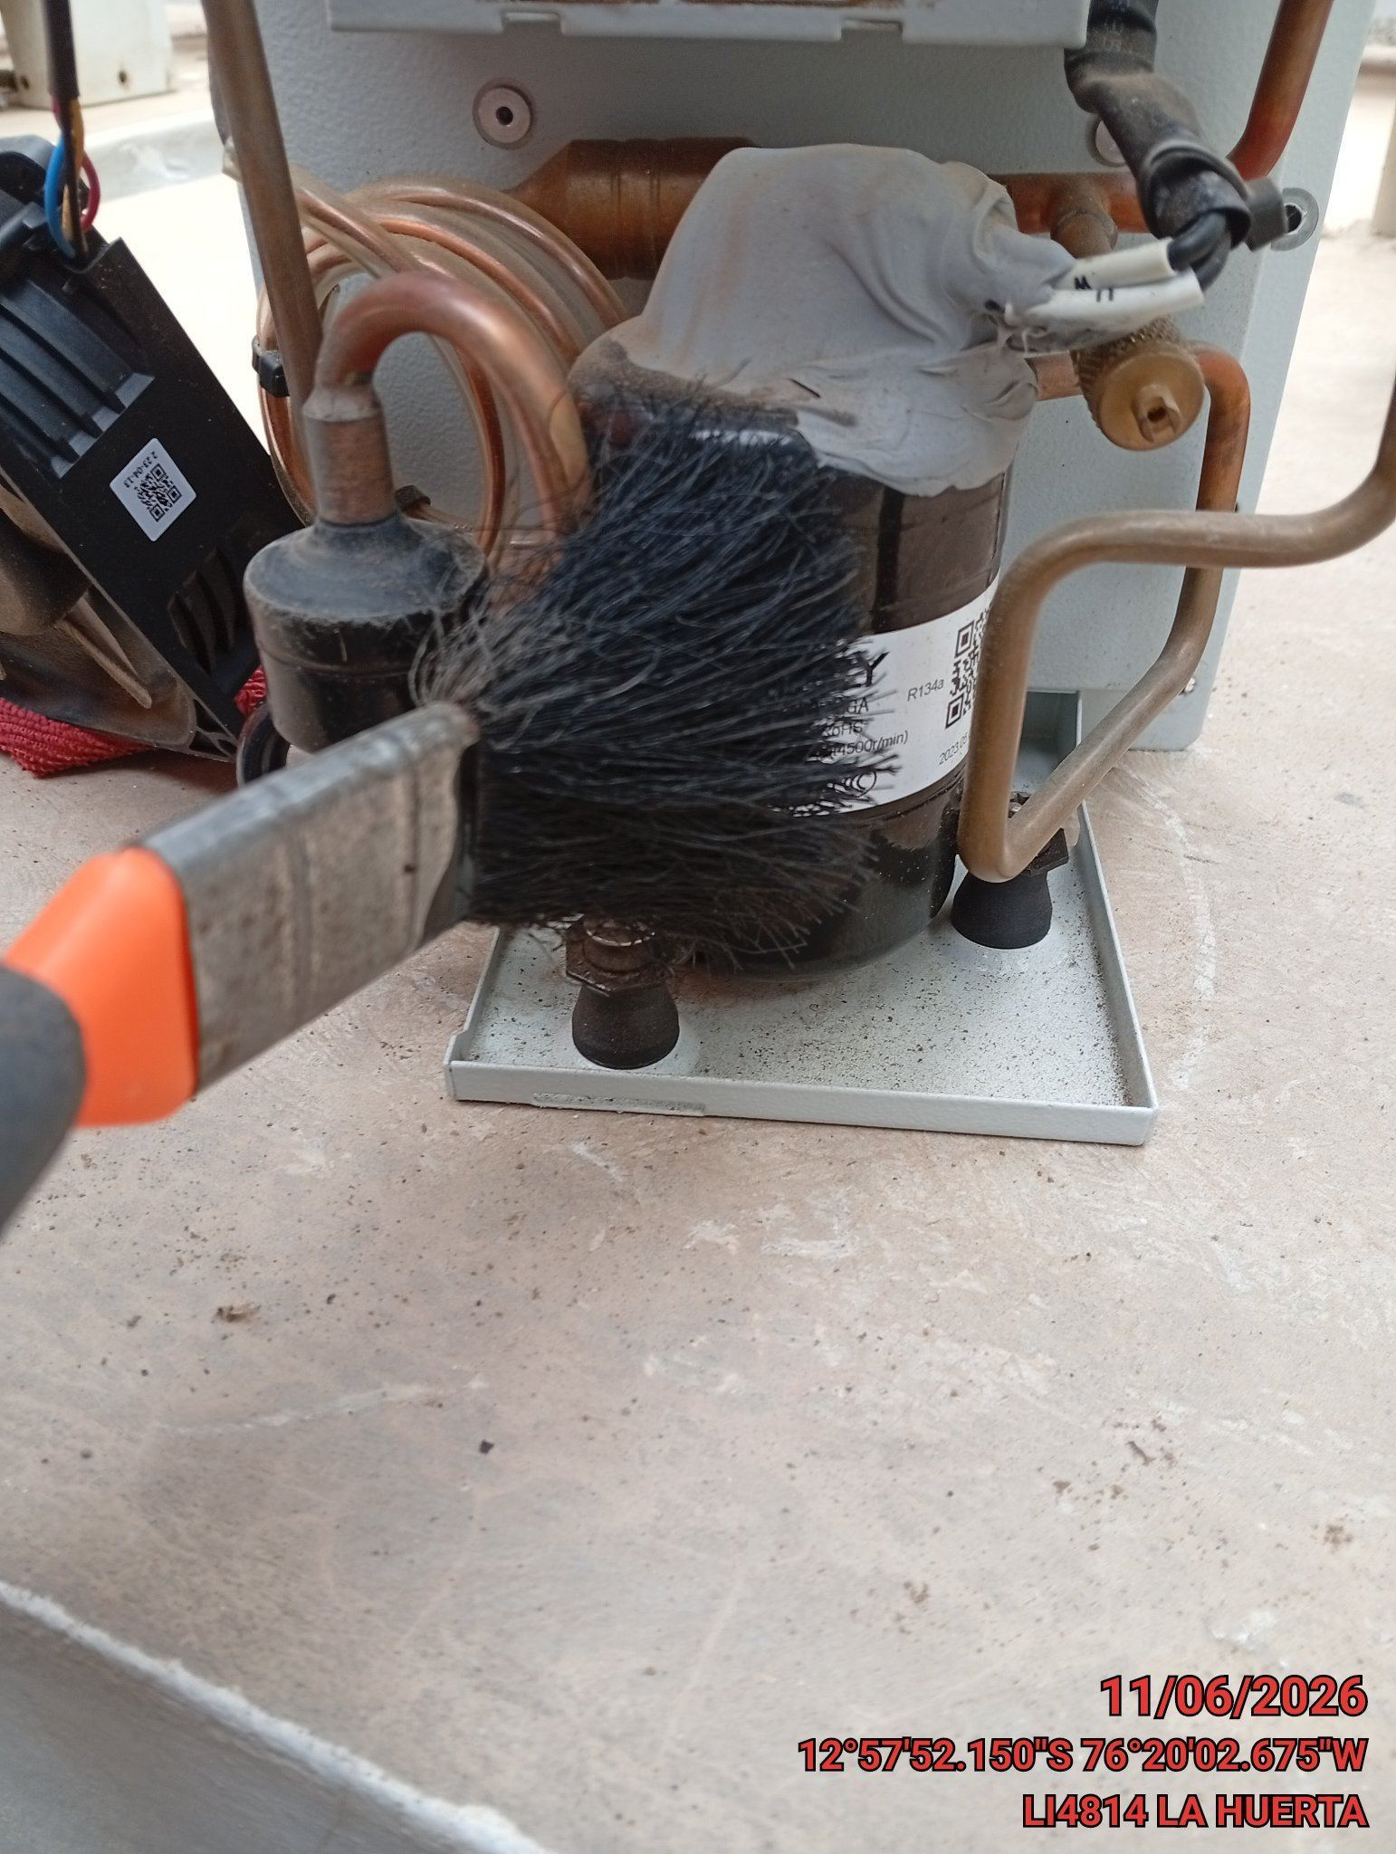 |  | 